关系图
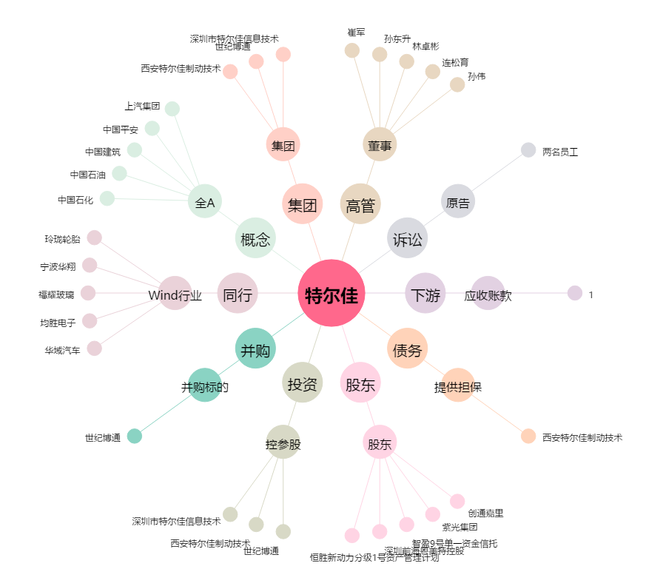
特尔佳[002213.SZ] - 关系概览图

